t_game_affiliation_d
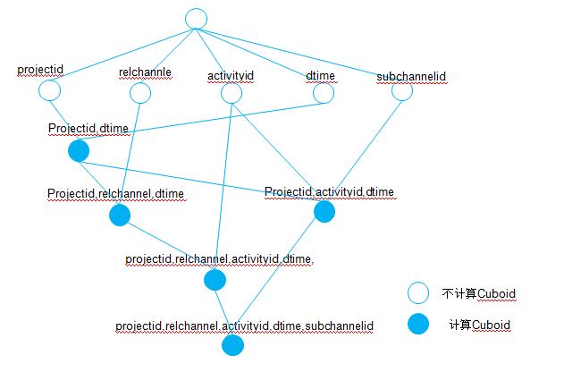
 |  |  | 参考会员推广活动分析game_activity_promotion_index_d.xml |  | 预算
1 | Dtime | string | 时间，粒度到天
2 | Currency | string | 货币单位，如USD，CNY
3 | ProjectID | string | 项目ID
4 | relchannel | string | 推广渠道
5 | activityid | string | 营销活动ID
6 | partnerid | string | 合作伙伴ID
7 | chargeChannelID | string | 支付渠道
8 | chargeChannelName | string | 支付渠道名称 | t_conf_chargechnnel
9 | activityname | string | 营销活动名称 | t_bfm_activity
10 | channelname | string | 推广渠道名称 | t_bfm_channelnew
11 | partnername | string | 合作伙伴名称 | t_bfm_activity
12 | affiliatechannelid | string | 子渠道id | 结算表
13 | numacqrate(号码获取率分子,号码获取率分母) | double | 号码获取率 | t_cdr_browser
14 | tnewuserunsubusercnt | int | 新订购会员退订数 | T_MID_ACTIVITY_VIPSTATUS
15 | actunsubnumofnewsubmem | int | 新订购会员主动退订数 | T_MID_ACTIVITY_VIPSTATUS
16 | cusunsubnumofnewsubmem | int | 新订购会员客服退订数 | T_MID_ACTIVITY_VIPSTATUS
17 | tunsubscribevips | int | 非新增会员退订数 | T_MID_ACTIVITY_VIPSTATUS
18 | tuserunsubusercnt | int | 非新增会员主动退订数 | T_MID_ACTIVITY_VIPSTATUS
19 | cusunsubnumofnotnewsubmem | int | 非新增会员客服代退订数 | T_MID_ACTIVITY_VIPSTATUS
20 | tnewvips | int | 新增会员数 | T_MID_ACTIVITY_VIPSTATUS
21 | iappayusers | int | 非新增会员数 | DM减法
22 | thitcnt | int | 点击次数 | 取号码获取率分母
23 | tpaysuccess | int | 一键订购订购成功数量 | t_cdr_order | union all 的原因?
24 | orderconrate | double | 订购转换率 | DM除法 | macro是什么?
25 | sevendaysrematevips | int | 7日留存会员数 | T_MID_SUBQUERYTWO
26 | sevendayordervips | int | 7日前订购会员总数 | 结算表 | 查询结果怎么入到hbase的?
27 | sevendayretentrate | double | 7日留存率 | DM除法 | ALL'是什么意思?
28 | sevenrenratedenominator | double | 7日留存率均值分母 | 结算表 | {STARTTIME},{ENDTIME}是什么意思?
29 | sevendayretentrateavg | double | 7日留存率（7日均值） | DM除法 | {PROJECTIDS}是什么?
30 | grantcollectvips | int | 应收租会员数 | t_cdr_payment | nvl(t1.affiliateChannelID,'none')
31 | treceivablevips | int | 成功收租会员数 | t_cdr_payment | if(t1.tnewvips is null,0,t1.tnewvips)
32 | tpartnerchannelrevenue | double | 合作渠道流水 | DM减法
33 | subscriptrevenue | double | 订阅流水 | t_cdr_payment
34 | tviprevenue | double | 会员总流水 | t_cdr_payment
35 | ttotalvips | int | 累计会员数 | 结算表
36 | tprotectvips | int | 合作渠道会员数 | T_MID_ACTIVITY_VIPSTATUS
37 | tretainedvips | int | 订阅存量会员数 | 结算表
38 | tfreevips | int | 免费期会员数 | T_MID_ACTIVITY_VIPSTATUS
39 | tgracevips | int | 宽限期会员数 | T_MID_ACTIVITY_VIPSTATUS
40 | tnormalvips | int | 正式期会员数 | T_MID_ACTIVITY_VIPSTATUS

